工作表1
与龙共舞表带 订单编号：0414
渠道代理： | 小蔡
下单内容： | 品牌/皮料/颜色： | 卡地亚坦克：20*18 3-2mm厚度/
 | 工艺/Logo： | 手缝 / 无Logo
下单日期： | 2019-04-11
预计出货日期： | 2019-04-18
其他备注： | 画圈位置，黑+白的部分开料（靠近右侧边缘）
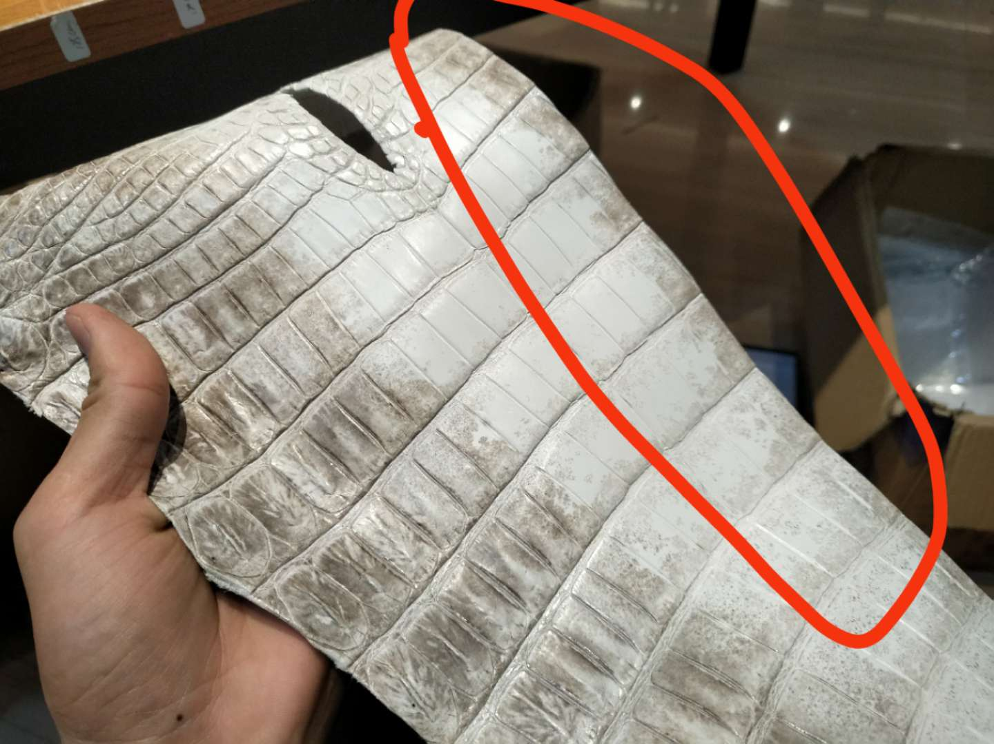 参考图片： |     

